界面&功能
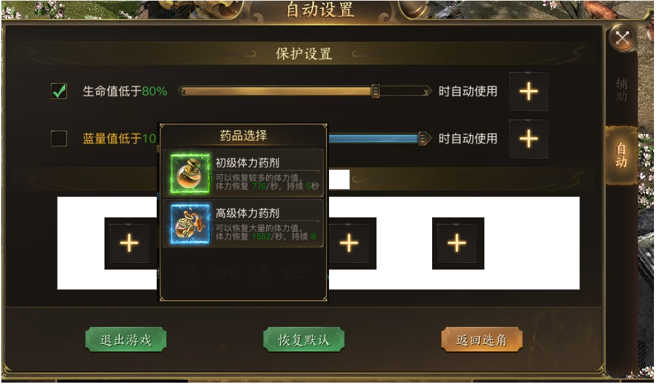
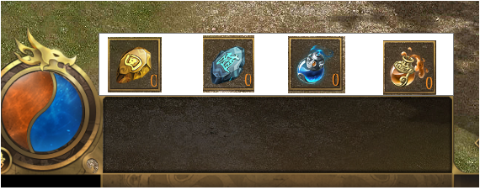
设置系统 |  |  |  |  |  |  |  |  |  | 功能规则

 |  |  |  |  |  |  |  | 基本规则
 | 功能入口 |  |  |  |  |  |  | 1.设计目的是什么
 | 通过主界面【设置】入口 |  |  |  |  |  |  | ▶ | 游戏基本功能，搭建游戏基本社交环境。
 |  |  |  |  |  |  |  | ▶ | 设置分为辅助设置和自动设置

 | 辅助设置界面

1

2

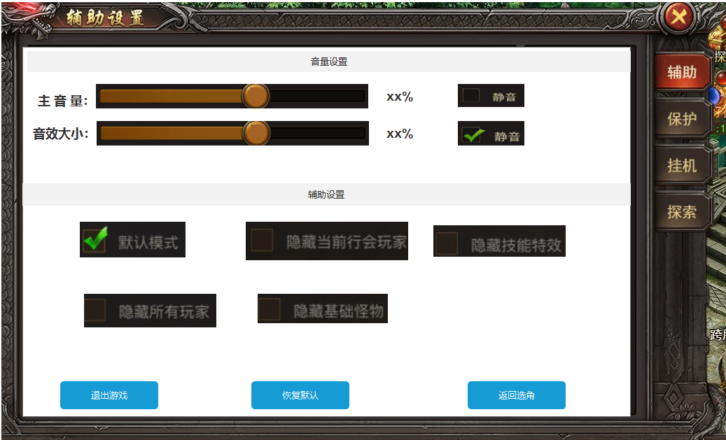
 |  |  |  |  |  | 1.设置名称，跟随页签变动 |  | 1.设置名称，跟随页签变动

 |  |  |  |  |  | 2.音量设置 |  | 2.音量设置
 |  |  |  |  |  | ▶ | 包括主音量和音效大小 | ▶ | 包括主音量和音效大小
 |  |  |  |  |  |  |  | ▶ | 音量调整条：可通过左右拉动调整音量大小，后方显示百分比显示音量调整
 |  |  |  |  |  |  |  | ▶ | 静音勾选：勾选后默认为音量0，勾选状态一直保存，只能玩家手动取消
 |  |  |  |  |  | 3.辅助设置
 |  |  |  |  |  | ▶ | 辅助功能的设置 | 3.辅助设置

3
 |  |  |  |  |  | 4：按钮状态 |  | ▶ | 默认模式：辅助设置内的默认模式，即什么都不隐藏
 |  |  |  |  |  | ▶ | 按钮状态 | ▶ | 隐藏当前行会玩家：场景内隐藏同行会玩家，其他玩家不隐藏
 |  |  |  |  |  |  |  | ▶ | 隐藏技能特效：隐藏所有玩家技能释放的特效
 |  |  |  |  |  |  |  | ▶ | 隐藏所有玩家：隐藏场景内所有玩家
 |  |  |  |  |  |  |  | ▶ | 隐藏基础怪物：隐藏场景内的小怪类型

 |  |  |  |  |  |  |  | 4：按钮状态
 |  |  |  |  |  |  |  | ▶ | 退出游戏：点击退出按钮需先再次弹窗：是否退出游戏？玩家再一次确认退出才可退出
 |  |  |  |  |  |  |  | ▶ | 恢复默认：当前设置页面内的所有设置恢复默认值
4
 |  |  |  |  |  |  |  | ▶ | 返回选角：点击弹窗：是否返回到选角界面？玩家再一次点击确定才可返回选角界面

 | 自动设置界面

1

2

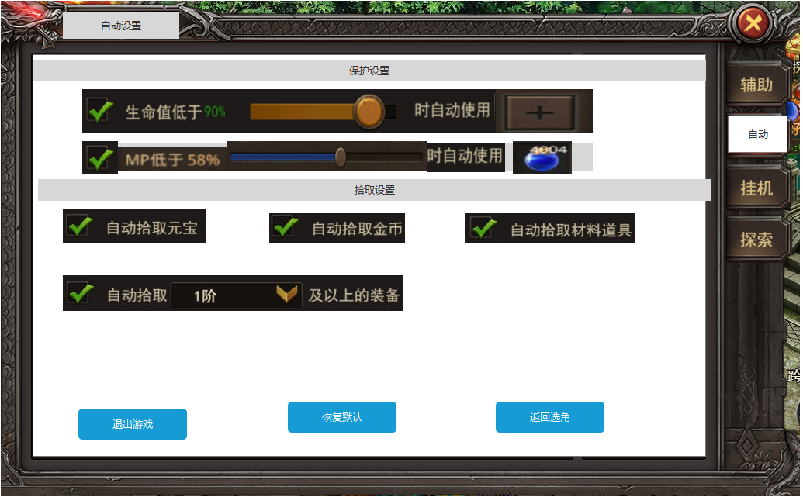
 |  |  |  |  |  | 1.设置名称，跟随页签变动 |  | 1.设置名称，跟随页签变动

 |  |  |  |  |  | 2.保护设置 |  | 2.保护设置
 |  |  |  |  |  | ▶ | 包括自动使用回血药和回蓝药 | ▶ | 勾选后可自动使用回血药和回蓝药
 |  |  |  |  |  |  |  | ▶ | 自动使用血量条：可通过左右拉动调整自动使用血量大小，后方显示百分比显示音量调整
 |  |  |  |  |  |  |  |  | ▶ | 达到该调整条件后自动使用道具
 |  |  |  |  |  | 3.拾取设置 |  |  | ▶ | 道具选项：点击加号后出现该类型道具，选中后显示在选项内，并在右下角显示当前背包内的道具数量
 |  |  |  |  |  | ▶ | 拾取功能的设置 |  | ▶ | 如选中后背包内无该类型道具，则显示为0
3
 |  |  |  |  |  | 4：按钮状态 |  | 3.拾取设置
 |  |  |  |  |  | ▶ | 按钮状态 | ▶ | 自动拾取元宝（如后续元宝为充值货币，则去掉）
 |  |  |  |  |  |  |  | ▶ | 自动拾取金币（二类道具）
 |  |  |  |  |  |  |  | ▶ | 自动拾取材料道具（道具表内为材料的类型）
 |  |  |  |  |  |  |  | ▶ | 自动拾取xx阶及以上的装备（道具表内的阶数）

 |  |  |  |  |  |  |  | 4：按钮状态
 |  |  |  |  |  |  |  | ▶ | 退出游戏：点击退出按钮需先再次弹窗：是否退出游戏？玩家再一次确认退出才可退出
 |  |  |  |  |  |  |  | ▶ | 恢复默认：当前设置页面内的所有设置恢复默认值
 |  |  |  |  |  |  |  | ▶ | 返回选角：点击弹窗：是否返回到选角界面？玩家再一次点击确定才可返回选角界面

4

 |  | 药品选择窗口
 |  |  | 显示图标icom，道具名称和描述
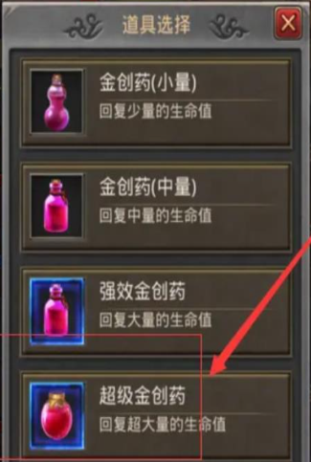

 |  | 点击退出游戏提示窗口

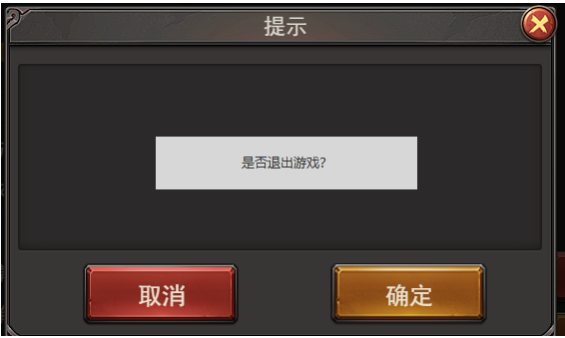

 |  | 点击返回选角提示窗口

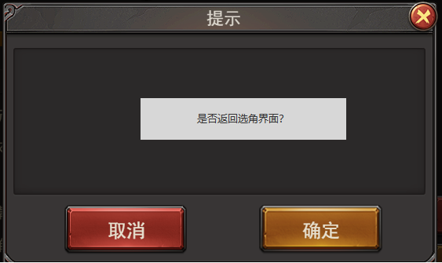

 | 自动设置界面
 |  | 5/14补充

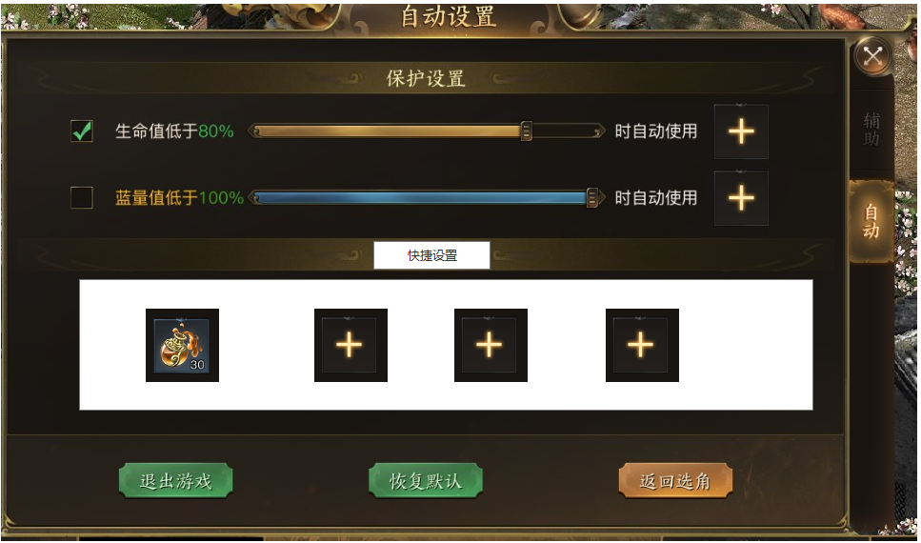
1
 |  |  |  | 1.增加快捷设置（选中可参考设置里面的药品选择功能）

 |  |  |  | ▶ | 在拾取设置下方增加快捷设置
 |  |  |  |  | 点击可弹出快捷道具的选择框，点击道具可显示在快捷道具框
 |  |  |  |  | 选中该道具后，在道具图标右下角显示数量。
 |  |  |  |  | 为0时不显示
 |  |  |  | ▶ | 未选中的情况下，框内显示加号
 |  |  |  |  | 点击出现道具选择框

 |  |  |  | ▶ | 选择道具后显示在主界面的快捷道具使用框内
 |  |  |  |  | 初始时依然读杂项里面的3077
 |  |  |  |  | 只需在快捷设置里面修改后，主界面替换成新的即可

 | 点击加号显示界面

界面参考
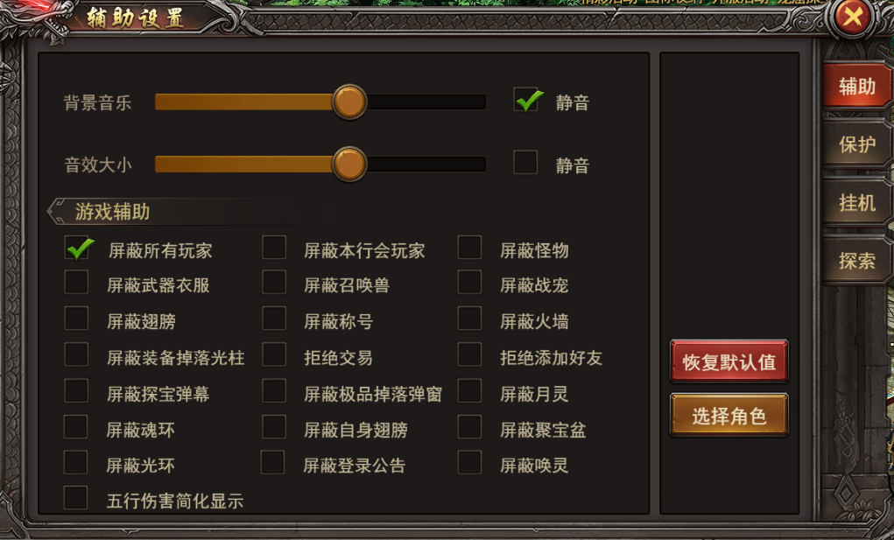
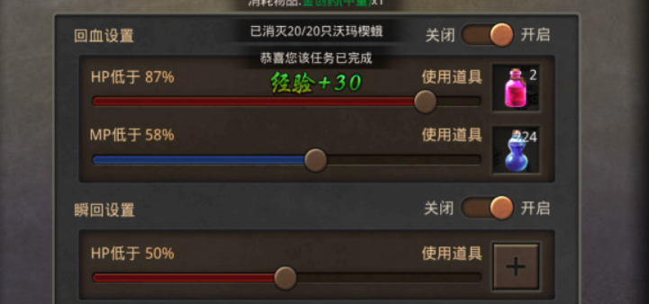
设置参考界面 | ▶ | 每通关一次组队副本，生命+X，防御+X，攻击+X

功能美需
UI需求

 | 序号 | 类型 | 对应界面 | 内容 | 功能需求 | 策划建议 | 参考图
 | 1 | UI | 设置界面 | 设置主界面 | 详见界面功能设计 |  | 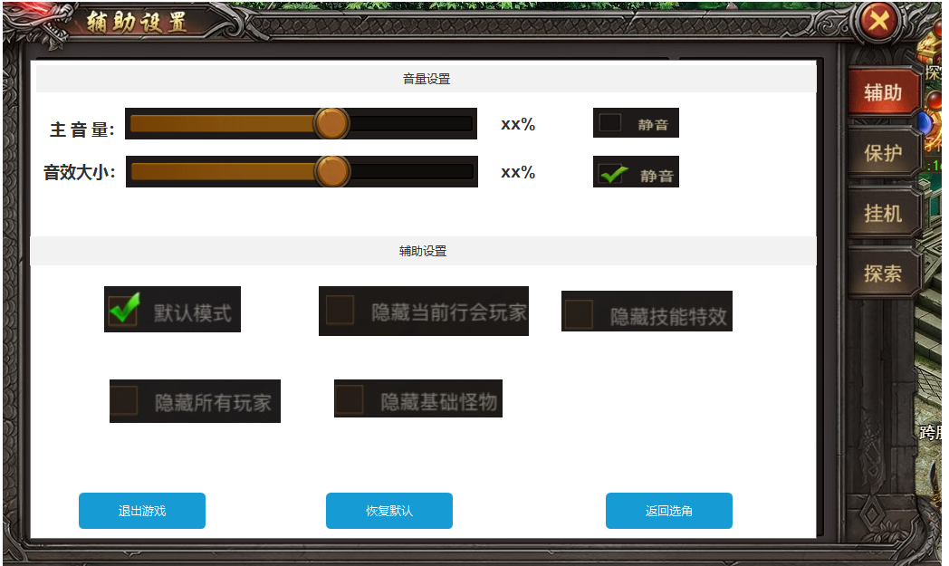
 | 2 | UI | 设置界面 | 设置主界面 | 详见界面功能设计 |  | 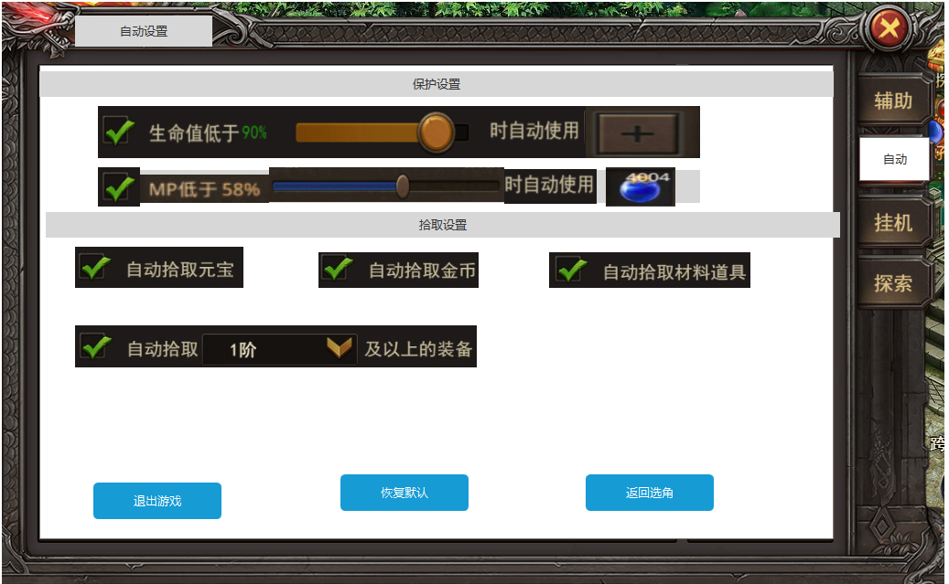
 | 3 | UI
 | 4 | UI
 | 5 | UI
 | 6 | UI
 | 7 | UI
 | 8 | UI
 | 9 | UI
 | 10 | UI
 | 11 | UI
 | 12 | UI
 | 13 | UI
 | 14 | UI
 | 15 | UI
 | 16 | UI
 | 17 | UI
 | 18 | UI
 | 19 | UI

背景图需求

 | 序号 | 类型 | 对应界面 | 内容 | 功能需求 | 策划建议 | 参考图
 | 1 | 2D原画

道具图标需求

 | 序号 | 类型 | 图标需求 | 内容描述 | 功能需求 | 尺寸需求 | 参考图

动效需求

 | 序号 | 类型 | 内容 | 描述 | 功能需求 | 策划建议 | 参考图

其他 （ICON，模型，表情等）

 | 序号 | 类型 | 对应界面 | 内容 | 功能需求 | 策划建议 | 参考图
 | 1 | ICON | 主界面 | 主界面代表设置功能的入口图标 | 主界面代表设置功能的入口图标

